1694
1 | File XML đang xuất 6 trường: Sales Product Type, Sales Product code, Promotion Product Type, Promotion Product Code và Promotion Ammount chưa đúng
 | Sale Product Type: Đối với Group phải là PG
 | Sales Product Code: Khi là group thì ở đây phải hiện code group (hiện tại đang ko hiện ra code nào)
 | Promotion Product Type phải là PG đối với Group (hiện tại đang ghi G)
 | Promtion Product Code phải hiện code của group (hiện tại đang ko hiện ra code)
 | Promotion Ammount chỉ nhảy trong trường hợp tặng tiền, còn ở đây đang là case tặng item thì nó phải là ko (hiện tại đang nhảy theo promotion quantity là chưa đúng)
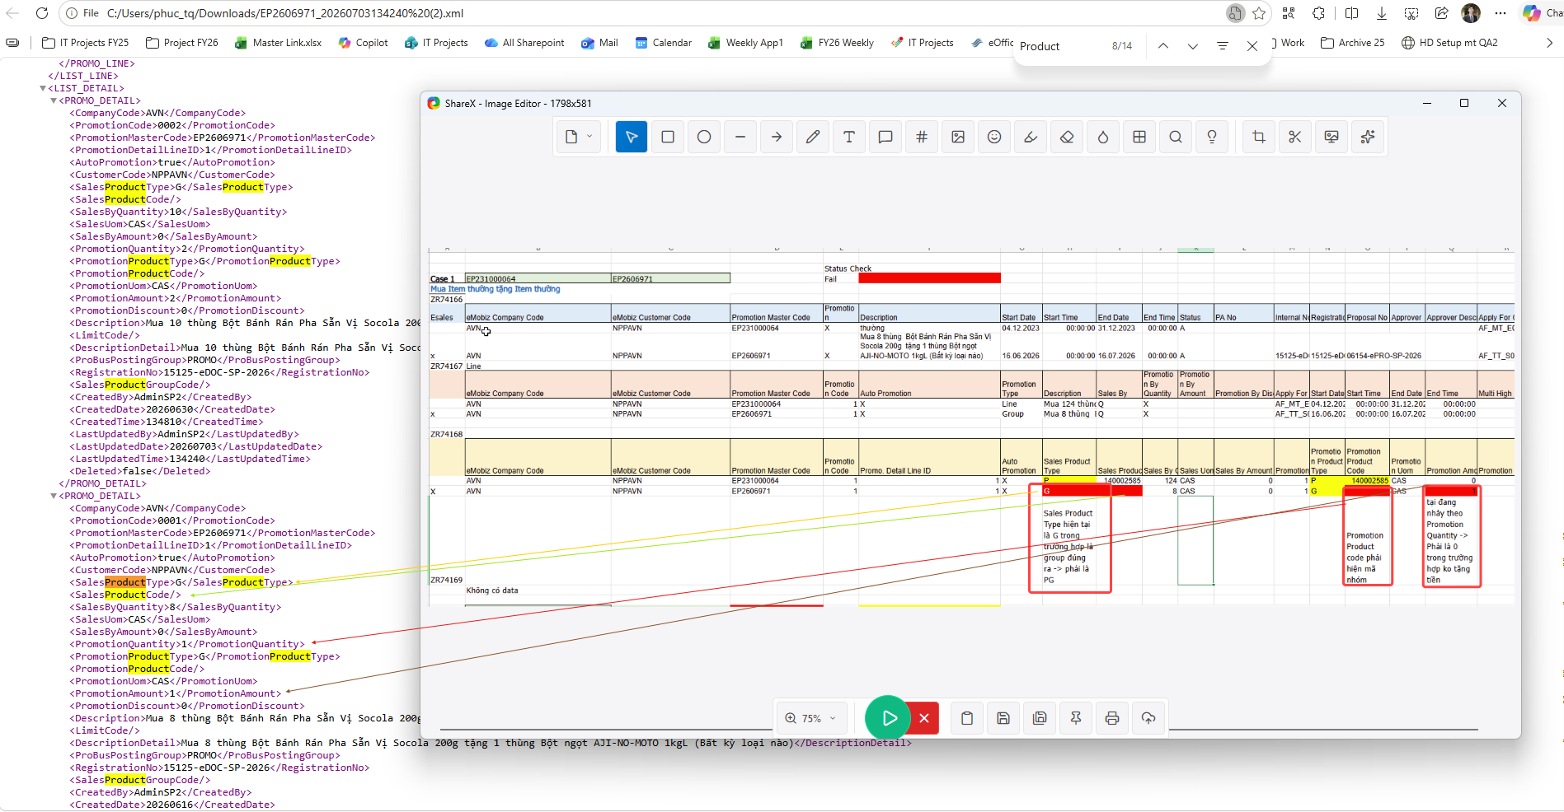
 | Description (Xem hình 2) phải lấy theo description của nhóm sản phẩm khuyến mãi (hiện tại đang lấy theo description của chương trình khuyến mãi

 | Description đang lấy của promotion line -> phải lấy tên nhóm từ promotion Product code

2 | Trường hợp tặng chiết khấu trên giá bán, file XML đang xuất ra Promotion On Price thiếu chữ D

3 | Tặng hàng mẫu Sample
 | Auto promotion không được tự tick
 | Promotion type phải có chữ sample
 | Promotion by quantity phải có X
 | Issue ko xuất ra bảng thì bạn Tiến xử lý

